ОсобенностиКнопокАвтозаполнения
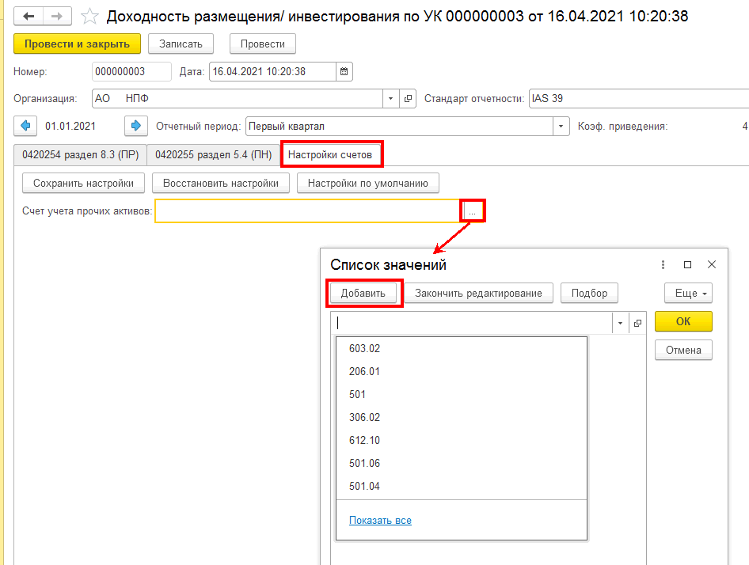
кнопка "Заполнить остатки"
*если в регистре бухгалтерии модуля ЕПС (иначе говоря в ОСВ) полицевым счетам, определяющим Актив в отчетном периоде есть остатки или движение, то в документе формируется строка по соответствующему классу актива/обязательства
*в ходе перезаполнения (повторного нажатия кнопки) затираются внесенные в ручном режиме значения колонок Дюрация и Примечание/Примечание к строке итоги

кнопка "Заполнить средневзвешенную"
*если в табличной части документа есть записи, то по всем этим записям будет заполнена колонка "Стоимость средневзвешенная".
*в ходе перезаполнения (повторного нажатия описываемой кнопки) НЕ затираются внесенные в ручном режиме значения колонок Дюрация и Примечание/Примечание к строке итоги

кнопка "Заполнить Доходы расходы"
*если в табличной части документа есть записи, то по всем этим записям будет заполнена блоки колонок "Доходы" и "Доходность"
*в ходе перезаполнения (повторного нажатия описываемой кнопки) НЕ затираются внесенные в ручном режиме значения колонок Дюрация и Примечание/Примечание к строке итоги

ВКЛАДКА "Натройка счетов"
в поле "Счет учета прочих активов" необходимо создать список счетов ЕПС, информация поостаткам и оборотам с которых будет формировать в отчет строку по классу "Прочие активы"

алгоритмАвтозаполнения
документ Основная поставка/Отчетность ЕПС/Доходность размещения/инвестирования по УК для автозаполнения вида отчета "ОКУД 0420254 Раздел 8. Подраздел 8.3_Сведения о доходности размещения средств ПР по УК"
Класс активов | Стоимость |  | Средневзвешенные вложения за период (по состоянию на отчетную дату) пример расшифровки расчета облигации на листе "примерРасчетаСВЗОП" | Срок (дюрация) | Доходы (расходы) за отчетный период |  |  |  |  | Доходность на отчетную дату в % годовых, полученная |  |  |  |  | Примечание | Примечание (итого)
 | на начало отчетного периода | на отчетную дату |  |  | от продажи, погашения активов | % доходы, дивиденды | от переоценки | прочие | всего | от продажи, погашения активов | от % доходов, дивидендов | от переоценки | от прочих доходов (расходов) | всего
2 | 10 | 11 | 12 | 13 | 14 | 15 | 16 | 17 | 18 | 19 | 20 | 21 | 22 | 23 | 24 | 24
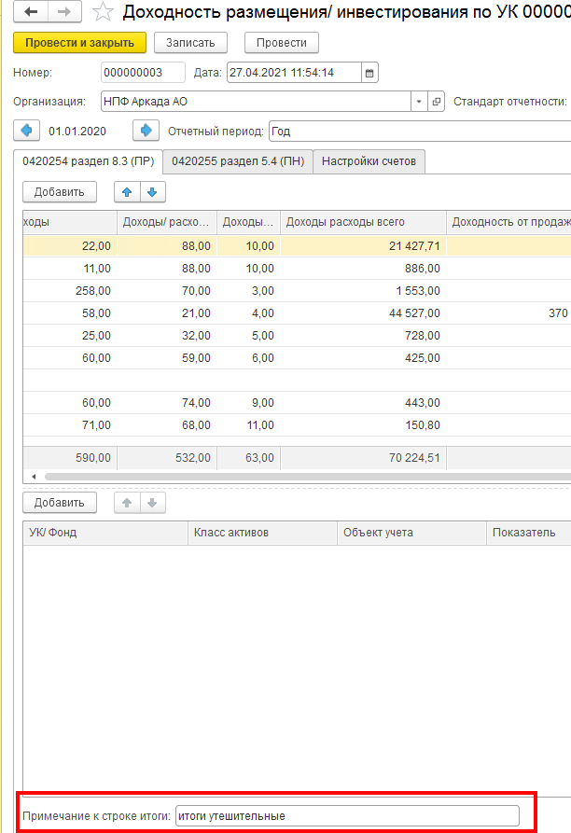
Акции Паи (акции, доли) иностранных индексных инвестиционных фондов, размещающих средства в государственные ценные бумаги иностранных государств, облигации и акции иных иностранных эмитентов Инвестиционные паи паевых инвестиционных фондов | из ОСВ с отбором по счетам (см. лист "254р8.3_СписокСчетов") | из ОСВ с отбором по счетам (см. лист "254р8.3_СписокСчетов") | суммируются значения из таблицы, составленной в рамках отчетного периода для целей определения средневзвешенных вложений за отчетный период (начОстаток_СВЗОП) и делятся на количество дней в отчетном периоде - см. лист примерРасчетаСВЗОП 1. отправной точкой для определения начОстаток_СВЗОП является начальный остаток из ОСВ по счету ЦБ 1-го порядка на 1 января либо, если он =0, то первый по счету начальный остаток в отчетный период 2. если в отчетном периоде не было Покупки ЦБ или Продажи ЦБ, начОстаток_СВЗОП остается неизменным 3. начОстаток_СВЗОП изменяется на следующий день после Покупки ЦБ или Продажи ЦБ: *+ плюсуем на следующий день после покупки ЦБ сумму Дебетового оборота счета 1-го порядка в корреспонденции со счетами 47408 или 47407 или 30602 * -минусуем на следующий день после продажи ЦБ обороты счета ЦБ 1-го порядка в корреспонденции со счетом 61210 | не заполняется | учитывать суммарный оборот проводок: 61210 (Активный, искать ЦБ либо во Владельце либо в Разделителе) в корреспонденции со счетами дох/расх по долевым ЦБ 71505 (Пассивный - доходы) *если 61210 в дебете, то это + *если 61210 в кредите, то это - | у Акций =0 | учитывать суммарный оборот проводок: 71505 (Пассивный - доходы) или 71506 (Активный - расходы) в корреспонденции со счетами Переоценки долевых ЦБ 50622-50631 или 50722-50731 Правило математического знака в отчетности для доходов/расходов: *доход +, если счет переоценки в Дт *расход -, если счет переоценки в Кт | Здесь учитываются суммы по проводкам счета Цб первого порядка со счетами 71505 и 71506, исключая дох/расх, учтенные в графах 14, 15 Правило математического знака в отчетности для доходов/расходов: *7-сотый в Кт это + *7-сотый в Дт это - | сумма граф с 14 по 17 | по формуле Доходности на листе Формулы |  |  |  | сумма граф с 19 по 22 | ручное заполнение | ручное заполнение
Денежные средства на счетах в кредитных организациях | из ОСВ с отбором по счетам (см. лист "254р8.3_СписокСчетов") | из ОСВ с отбором по счетам (см. лист "254р8.3_СписокСчетов") | Общая сумма нач остатков по основному счету 2-го порядка за каждый календарный день за минусом сумм проводок о счетом 20613, деленная на количество дней в отчетном периоде | не заполняется | не заполняется | в колонке отражается суммарный оборот проводок: 20603 Дт 71001 Кт - начисленных процентов по МНО по счету 20603, у которого Владелец=Банковский счет равен тому же реквизиту (Владелец.Банковский счет) счетов 20501/47901), либо во Владельце или Разделителе можно выйти на поле Договор = БанковскийСчет.Договор по счетам 20501/47901 | не заполняется | *для МСФО-39 здесь =0 *для ИФРС-9 оборот с проводок восстановления (создания) резервов под обесценение 71201/71202 с 20505/20506 | сумма граф с 14 по 17 | по формуле Доходности на листе Формулы |  |  |  | сумма граф с 19 по 22 | ручное заполнение
Денежные средства на брокерских счетах | из ОСВ с отбором по счетам (см. лист "254р8.3_СписокСчетов") | из ОСВ с отбором по счетам (см. лист "254р8.3_СписокСчетов") | Общую сумму начальных остатков по счету 30602 за минусом за каждый день делим на количество дней в отчетном периоде. | не заполняется | не заполняется | не заполняется | не заполняется | Здесь учитываются суммы по проводкам счета 30602 с 7-сотыми счетами Правило мат знака: 7-сотый в Кт это + 7-сотый в Дт это - | сумма граф с 14 по 17 | по формуле Доходности на листе Формулы |  |  |  | сумма граф с 19 по 22 | ручное заполнение
Государственные ценные бумаги Российской Федерации, обращающиеся на рынке ценных бумаг, за исключением облигаций внешних облигационных займов Российской Федерации | из ОСВ с отбором по счетам (см. лист "254р8.3_СписокСчетов") | из ОСВ с отбором по счетам (см. лист "254р8.3_СписокСчетов") | суммируются значения из таблицы, составленной в рамках отчетного периода для целей определения средневзвешенных вложений за отчетный период (начОстаток_СВЗОП) и делятся на количество дней в отчетном периоде - см. лист СВЗОП 1. отправной точкой для определения начОстаток_СВЗОП является начальный остаток из ОСВ по счету ЦБ 1-го порядка на 1 января либо, если он =0, то первый по счету начальный остаток в отчетный период 2. если в отчетном периоде не было ни одного из трех событий его меняющих, начОстаток_СВЗОП остается неизменным 3. начОстаток_СВЗОП изменяется на следующий день после Покупки ЦБ, Погашения Купона или Продажи ЦБ: *+ плюсуем на следующий день после покупки ЦБ сумму Дебетового оборота счета 1-го порядка в корреспонденции со счетами 47408 или 47407 или 30602 *- минусуем на следующий день после Погашения купона сумму проводки, где Кредитовый оборот основного счета ЦБ с элем стоим "Дебиторская задолженность по накопленному купонному доходу (НКД)" (обычно эта проводка делается в Дату погашения купона - запись должна быть Справочнике ЦБ во вкладке "Купоны") * -минусуем на следующий день после продажи ЦБ обороты счета ЦБ 1-го порядка и Кредитовый оборот счета 50905 в корреспонденции со счетом 61210 | руками (из инета или от УК) или автоматом из платного модуля Управление рисками | учитывать суммарный оборот проводок: 61210 (Активный, искать ЦБ либо во Владельце либо в Разделителе) в корреспонденции со счетами дох/расх по долевым ЦБ 71503 (Пассивный - доходы) или 71504 (Активный - расходы) Правило математического знака в отчетности для доходов/расходов: *7-сотый в Кт это + *7-сотый в Дт это - или *если 61210 в дебете, то это + *если 61210 в кредите, то это - | в колонке отражается суммарный оборот проводок основного счета ЦБ в корреспонденции с 71001 Правило мат знака: 7-сотый в Кт это + 7-сотый в Дт это - | учитывать суммарный оборот проводок: 71503 (Пассивный - доходы) или 71504 (Активный - расходы) в корреспонденции со счетами Переоценки ЦБ Правило математического знака в отчетности для доходов/расходов: *7-сотый в Кт это + *7-сотый в Дт это - | Суммировать обороты с тех проводок, где любой элемент стоимости корреспондирует НЕ равными 71001/71503/71504 Правило мат знака: 7-сотый в Кт это + 7-сотый в Дт это - | сумма граф с 14 по 17 | по формуле Доходности на листе Формулы |  |  |  | сумма граф с 19 по 22 | ручное заполнение
Дебиторская задолженность по накопленному купонному доходу (НКД) | из ОСВ с отбором по счетам (см. лист "254р8.3_СписокСчетов") | из ОСВ с отбором по счетам (см. лист "254р8.3_СписокСчетов") | Общую сумму начальных остатков за каждый день по основному счету ЦБ с отбором по Элементу стоимости ="Дебиторская задолженность по накопленному купонному доходу (НКД)" (используются значения Аналититки из РегистрСведений.епс_ЭлементыСтоимостиЦБ)) делим на количество дней в отчетном периоде. | не заполняется | не заполняется | не заполняется | не заполняется | не заполняется | сумма граф с 14 по 17 | не заполняется |  |  |  | сумма граф с 19 по 22 | ручное заполнение
Прочая кредиторская задолженность Прочая дебиторская задолженность Прочая дебиторская задолженность - по операциям обратного РЕПО Прочие активы | из ОСВ с отбором по счетам (см. лист "254р8.3_СписокСчетов") | из ОСВ с отбором по счетам (см. лист "254р8.3_СписокСчетов") | Общую сумму начальных остатков по счету первого порядка за каждый календарный день делим на количество дней в отчетном периоде | не заполняется | не заполняется | не заполняется | не заполняется | не заполняется | сумма граф с 14 по 17 | не заполняется |  |  |  | не заполняется | ручное заполнение
Депозиты Депозитные сертификаты | из ОСВ с отбором по счетам (см. лист "254р8.3_СписокСчетов") | из ОСВ с отбором по счетам (см. лист "254р8.3_СписокСчетов") | Общую сумму начальных остатков по счету 20601 за каждый календарный день делим на количество дней в отчетном периоде | не заполняется | не заполняется | сумма всех оборотов счета 20603 с Владельцем=Объекту учета в корреспонденции с 71001 | не заполняется | не заполняется | сумма граф с 14 по 17 | по формуле Доходности на листе Формулы |  |  |  | сумма граф с 19 по 22 | ручное заполнение
Дебиторская задолженность по накопленному процентному доходу (Депозиты) | из ОСВ с отбором по счетам (см. лист "254р8.3_СписокСчетов") | из ОСВ с отбором по счетам (см. лист "254р8.3_СписокСчетов") | Общую сумму начальных остатков за каждый день по счету 20603 (с описанными отборами) делим на количество дней в отчетном периоде. | не заполняется | не заполняется | не заполняется | не заполняется | не заполняется | сумма граф с 14 по 17 | не заполняется |  |  |  | не заполняется | ручное заполнение
Недвижимое имущество | из ОСВ с отбором по счетам (см. лист "254р8.3_СписокСчетов") | из ОСВ с отбором по счетам (см. лист "254р8.3_СписокСчетов") | Общая сумма нач остатков по л/счету первого порядка (без учета переоценки) за каждый календарный день, деленная на количество дней в отчетном периоде. | не заполняется | учитывать суммарный оборот *по счетам 608 (Аренда) - не заполняется *по счетам 604 (ОС) 61209 (Владелец=Объект учета) в корреспонденции -с 71801 (54101 - доходы от выбытия (реализации) основных средств) -с 71802 (55201 - расходы по выбытию (реализации) основных средств) *по счетам 619 (инвестИм-во) 61209 (Владелец=Объект учета) в корреспонденции -с 71701 (52501 - доходы от выбытия (реализации) инвестиционного имущества) -с 71702 (53501 - расходы по выбытию (реализации) инвестиционного имущества) Правило математического знака в отчетности для доходов/расходов: *7-сотый в Кт это + *7-сотый в Дт это - | не заполняется | учитывать суммарный оборот проводок *по счетам 608 (Аренда): основные счета (Владелец=Объект учета) в корреспонденции с 71701 (52303 - доходы арендатора от переоценки обязательств по аренде) *по счетам 604 (ОС) основные счета (Владелец=Объект учета) в корреспонденции -с 71801 (54106 - доходы от дооценки основных средств после их уценки) -с 71802 (55204 - расходы по обесценению основных средств) (55206 - расходы по уценке основных средств) *по счетам 619 (инвестИм-во) основные счета (Владелец=Объекту учета) в корреспонденции -с 71701 (52504 - доходы от изменения справедливой стоимости инвестиционного имущества) -с 71702 (53502 - расходы по обесценению инвестиционного имущества) (53503 - расходы по изменению справедливой стоимости инвестиционного имущества) Правило математического знака в отчетности для доходов/расходов: *7-сотый в Кт это + *7-сотый в Дт это - | учитывать суммарный оборот проводок (аналитика по Объекту учета считывается с корреспондендирующих счетов, у которых в реквизитах (либо во Владельцах либо в Разделителе) непосредственно сам Объект учета либо справочник Договоры, в Периодических сведениях (НФО) которого заполнено свойство "Объект учета") 71702 (53805 - прочие расходы арендатора по договорам аренды) 71701 (52304 - прочие доходы арендатора по договорам аренды) 71701 (52304 - прочие доходы арендатора по договорам аренды) 71802 (55401 - арендная плата по краткосрочной аренде и аренде активов, имеющих низкую стоимость) 71802 (55301 - амортизация по основным средствам) 71701 (52301 - доходы арендодателя от сдачи имущества в операционную аренду) (52302 - доходы арендодателя от операций финансовой аренды) (52203 - по операциям финансовой аренды) 71702 (53804 - расходы арендодателя по операциям финансовой аренды) (53303 - расходы по формированию (доначислению) резервов под обесценение по операциям финансовой аренды) 71801 (54104 - доходы от восстановления убытков от обесценения основных средств) 71802 (55208 - расходы по ремонту основных средств и другого имущества, кроме инвестиционного имущества) (55209 - расходы на содержание основных средств и другого имущества, включая коммунальные расходы, кроме инвестиционного имущества) 71701 (52502 - доходы от сдачи в аренду инвестиционного имущества) 71701 (52503 - доходы от восстановления убытков от обесценения инвестиционного имущества) 71702 (53504 - расходы по ремонту инвестиционного имущества) (53505 - расходы на содержание инвестиционного имущества) (53506 - амортизация по инвестиционному имуществу Правило математического знака в отчетности для доходов/расходов: *7-сотый в Кт это + *7-сотый в Дт это - | сумма граф с 14 по 17 | по формуле Доходности на листе Формулы |  |  |  | сумма граф с 19 по 22 | ручное заполнение

Формулы_ЭлСтоим
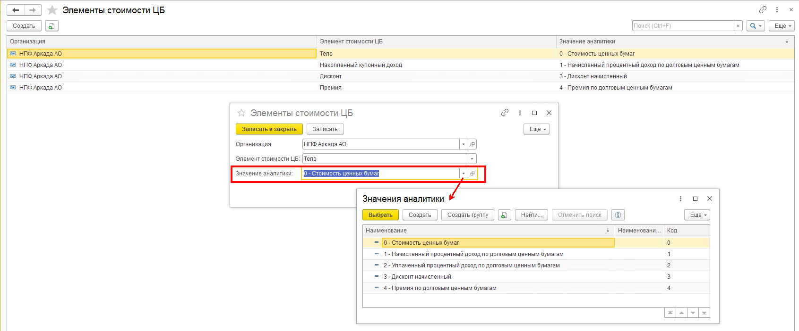
ФОРМУЛЫ
СВЗОП - "Средневзвешенные вложения за период" из текста Проекта 4623-У, у нас это колонка "Стоимость средневзвешенная"
СВЗОП | Сумма нач ост без доходов по календДням | ДОХОДНОСТЬ%= | Доход | * | кол-во дней в отч году | *100 | коэффициент приведения = | кол-во дней в отч году |  | ПИИ
 | кол-во дней в отч периоде |  | СВЗОП |  | кол-во дней в отч периоде |  |  | кол-во дней в отч периоде |  | ПИИ
 |  |  |  |  |  |  |  |  |  | ПИИ
Формулы Строкой |  |  |  |  |  |  |  |  |  | ПИИ
СВЗОП=Сумма нач ост без доходов по календДням/колич-во дн в отч пер |  |  |  |  |  |  |  |  |  | ПИИ
Доходность%=(Доход/средневзвеш за от пер)*(кол-во дней в отч году/кол-во дней в отч периоде)*100 |  |  |  |  |  |  |  | 1 кв 2021 года |  | ПИИ
коэффициент приведения=(кол-во дней в отч году/кол-во дней в отч периоде) |  |  |  |  |  |  | коэффициент приведения= | 4.0555555556 | (кол-во дней в отч периоде/кол-во дней в отч году) | ПИИ
 |  |  |  |  |  |  |  |  |  | ПИИ

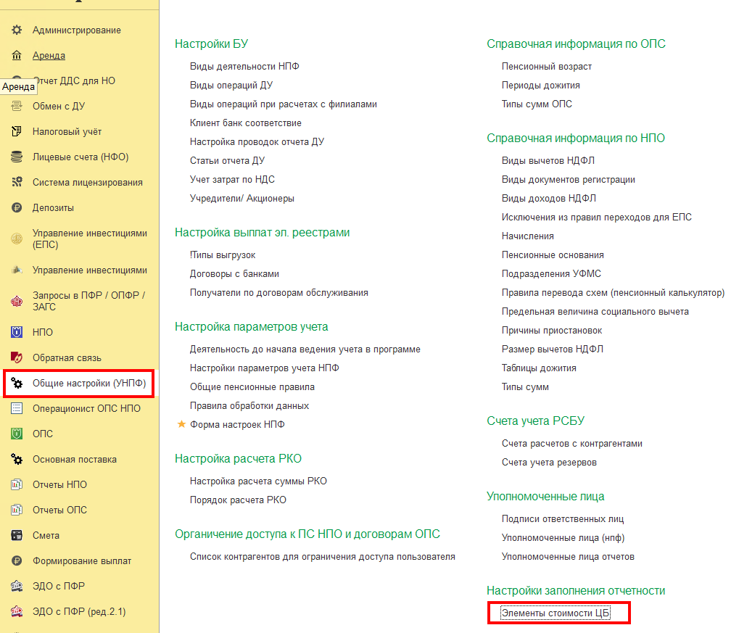
Элементы стоимости Ценной бумаги (в шаблоне л/с это Разделитель) |  |  |  |  |  |  |  |  | РегистрСведений.епс_ЭлементыСтоимостиЦБ (начиная с релиза 35.2)
 |  |  |  |  |  |  | согласно нормативным документам и требованиям к показателям в отчетности можно выделить следующие Элементы стоимости ЦБ: |  | Пример соответствия Значений аналитики Элементам стоимости
 |  |  |  |  |  |  | Тело
 |  |  |  |  |  |  | НКД (накопленный купонный доход)
 |  |  |  |  |  |  | УКД (уплаченный купонный доход)
 |  |  |  |  |  |  | Накопленный процентный доход
 |  |  |  |  |  |  | Дисконт
 |  |  |  |  |  |  | Премия
 |  |  |  |  |  |  | Дебиторская задолженность по накопленному купонному доходу (НКД)

примерРасчетаСВЗОП
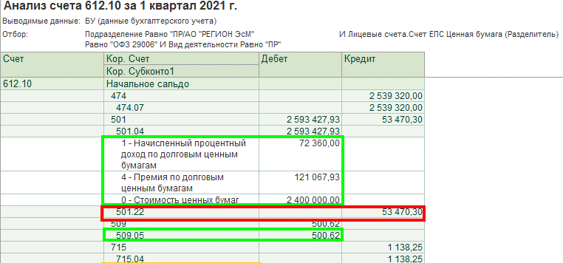
кол-воДнейВотчетномПериоде | 90

СтоимостьНаНачало (Дебет, для расчета знак "+") | СуммаОборотДт (для расчета знак "+") | СуммаОборотКт (для расчета знак "-") | СчетЕПС | Кол-воДнейВрасчете | Дата появления Оборота | Комментарий | Оборот(начОст) умножить на Кол-воДнейВрасчете с учетом математического знака
54,362,696.00 | 0 | 0 | 501_начОстаток | 90 | 31,12,2020 |  | 4,892,642,640.00
 | 0 | 2,400,000.00 | 501.04_элСтоим 0 | 70 | 20,01,2021 | Частичное выбытие | -168,000,000.00
 | 0 | 72,360.00 | 501.04_элСтоим 1 | 70 | 20,01,2021 |  | -5,065,200.00
 | 0 | 121,067.93 | 501.04_элСтоим 4 | 70 | 20,01,2021 |  | -8,474,755.10
 | 53,470.30 | 0 | 501.22 | 70 | 20,01,2021 |  | 3,742,921.00
 | 0.00 | 500.62 | 509.05 | 70 | 20,01,2021 | ЧастичноеВыбытие.ПредварЗатр | -35,043.40
 | 0 | 1,600,340.00 | 501.04_элСтоим 5 | 55 | 04,02,2021 | Погашение купона | -88,018,700.00
из ОСВ по счету 1-го порядка отбирается начальный остаток | 1. из ОСВ "Анализ счета 612.10" в разрезе рассматриваемой ЦБ отбираются: кредитовые обороты по основному счету и выбывающие обороты (дебетовые или кредитовые) по счетам переоценки/корректировки ЦБ СуммаОборотДт для расчета знак "+" СуммаОборотКт для расчета знак "-" 2. из ОСВ по основному счету отбирается кредитовый оборот с Разделителем (элементом стоимости) равным значению "Дебиторская задолженность по накопленному купонному доходу (НКД)", образующийся после погашения купона СуммаОборотКт для расчета знак "-" |  |  | подсчет количества дней существования суммы производится со дня, следующего за днем, в котором эта сумма появилась оборотах |  | итого | 4,626,791,862.50
 |  |  |  |  |  | СВЗОП "итого" делим на 90 (колвоДнейВотчетномПериоде) | 51,408,798.47

